Sheet1
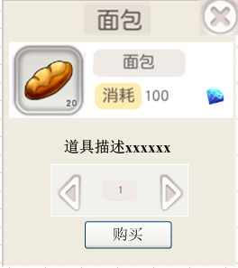
系统 | 道具ID | 需求
技能经验升级（技能界面） | 1757 | 在当前经验后面增加加号，点击后如果背包中有这个道具，则弹出询问框：消耗xxx增加技能经验，是否确定，确定则使用，取消则返回 如果背包中没有这个道具则，点开出现快捷购买的界面。
一键打造装备（打造界面） |  | 在打造界面中增加一键锻造按钮，点击后弹出询问框：是否花费xx钻石代替材料直接打造？根据缺少的材料数量来计算钻石数量
宠物还原卷（宠物还原界面） | 4509 | 在还原卷图标旁边增加购买按钮，点击后弹出快捷购买界面
宠物经验道具（宠物界面） | 1760 | 在宠物经验条旁边增加加号，点击后如果背包中有这个道具，则弹出询问框：消耗xxx增加宠物经验，是否确定，确定则使用，取消则返回 如果背包中没有这个道具，则点击弹出快捷购买宠物经验道具的界面
双倍经验购买（双倍时间界面） | 1719 | 在开启双倍时间界面显示剩余时间，并且增加一个增加双倍时间的按钮，点击后弹出快捷购买界面
宝石购买（打造界面） |  | 打造界面宝石槽位旁边增加购买宝石按钮，点击后弹出商城界面，切换到宝石
伙伴装备一键打造（伙伴装备界面） |  | 同主角装备打造
伙伴升阶快捷购买链接（伙伴升阶界面） |  | 伙伴升阶界面图标旁边增加获得按钮，点击后连接到伙伴抽取界面
洗点（主角属性界面） | 1723 | 主角加点界面增加洗点按钮，点击后如果背包中有再生药水则询问：洗点后所有属性点将变为可加属性点，是否确定？ 如果背包中没有这个道具则弹出购买再生药水的快捷购买界面
指引界面，装备大全 |  | 增加锻造按钮，点击后打开锻造界面，并且选中当前的装备
指引界面，技能大全 |  | 增加学习按钮，点击后打开技能学习界面，并且选中当前选中的技能
指引界面，伙伴大全，伙伴详情界面 |  | 增加招募按钮，点击后打开伙伴招募界面
tips需求 |  | 所有的tips都修改成点击打开，然后再点击其他位置关闭，之前的摁住出tips的都修改成点击出tips

